Hoja1
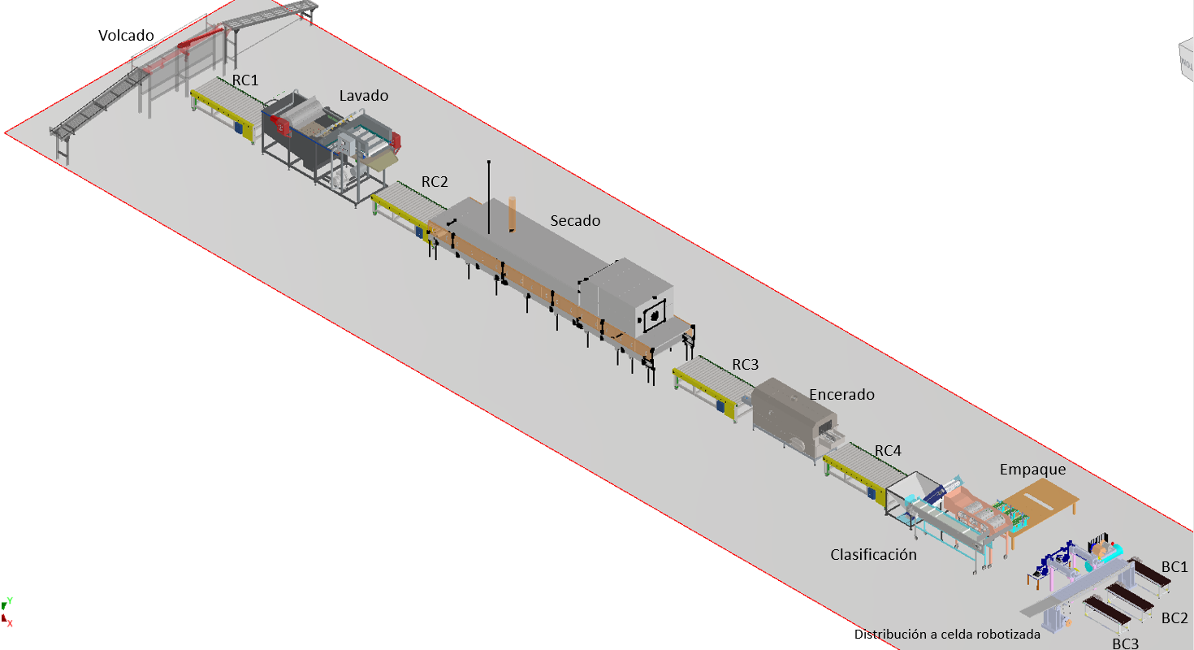
SEÑAL | DESCRIPCIÓN | TIPO | I/O
START | Inicio del proceso | BOOL | I
STOP | Parada de emergencia general | BOOL | I
Volcar | Encendr/Apagar volcador | BOOL | O
RC_1 | Encender/Apagar roller conveyor 1 | BOOL | O
RC_2 | Encender/Apagar roller conveyor 2 | BOOL | O
RC_3 | Encender/Apagar roller conveyor 3 | BOOL | O
RC_4 | Encender/Apagar roller conveyor 4 | BOOL | O
Lavdo | Encender/Apagar Lavado | BOOL | O
Secado | Encender/Apagar Secado | BOOL | O
Encerado | Encender/Apagar Encerado | BOOL | O
Clasif | Encender/Apagar clasificador | BOOL | O
Compresor | Encender/Apagar compresor | BOOL | O
BC_1 | Encender/Apagar conveyor belt 1 | BOOL | O
BC_2 | Encender/Apagar conveyor belt 2 | BOOL | O
BC_3 | Encender/Apagar conveyor belt 3 | BOOL | O
S1_C1 | Sensor 1 final de carrera cilindro1 | BOOL | I
S2_C1 | Sensor 2 final de carrera cilindro 1 | BOOL | I
S1_C2 | Sensor 1 final de carrera cilindro2 | BOOL | I
S2_C2 | Sensor 2 final de carrera cilindro 2 | BOOL | I
tCount | Sensor para conteo de cajas que ingresan al proceso | BOOL | I
isGreen | Sensor de Caja delante del cilindro C1 (vegetal pequeño) | BOOL | I
isBlue | Sensor de Caja delante del cilindro C2 (vegetal medio) | BOOL | I
isRed | Sensor de cajas conveyor belt 3 (vegetal grande) | BOOL | I
C1f | Cilinder 1 moves forward | BOOL | O
C1b | Cilinder 1 moves backward | BOOL | O
C2f | Cilinder 2 moves forward | BOOL | O
C2b | Cilinder 2 moves backward | BOOL | O

totalCount | Número total de cajas | DINT | O
sCount | Número total de cajas pequeñas | DINT | O
mCount | Número total de cajas medias | DINT | O
lCount | Número total de cajas grandes | DINT | O

